Vertragstypen
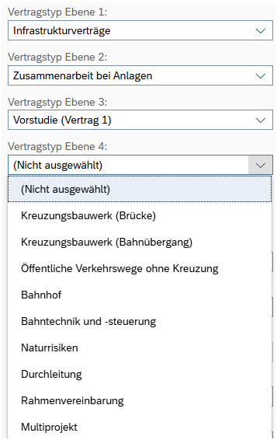
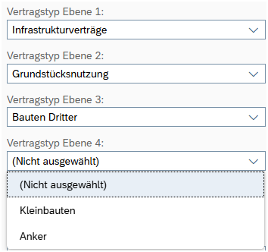
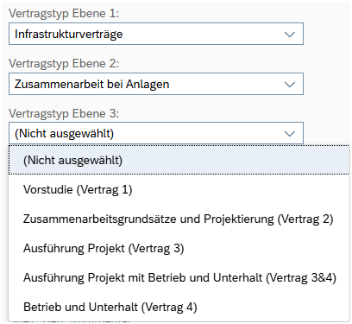
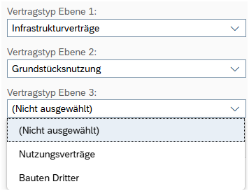
Vertragstyp Ebene 1: | Vertragstyp Ebene 2: | Vertragstyp Ebene 3: | Vertragstyp Ebene 4:
Infrastrukturverträge | Zusammenarbeit bei Anlagen | Vorstudie (Vertrag 1) | Kreuzungsbauwerk (Brücke)
 |  | Zusammenarbeitsgrundsätze und Projektierung (Vertrag 2) | Kreuzungsbauwerk (Bahnübergang)
 |  | Ausführung Projekt (Vertrag 3) | Öffentliche Verkehrswege ohne Kreuzung
 |  | Ausführung Projekt mit Betrieb und Unterhalt (Vertrag 3&4) | Bahnhof
 |  | Betrieb und Unterhalt (Vertrag 4) | Bahntechnik- und steuerung
 |  |  | Naturrisiken
 |  |  | Durchleitung
 |  |  | Rahmenvereinbarung
 |  |  | Multiprojekt

 | Grundstücknutzung | Nutzungsverträge | Pflegevereinbarung
 |  |  | Flächennutzung
 |  |  | Wandbemalung
 |  |  | Gebrauchsleihe

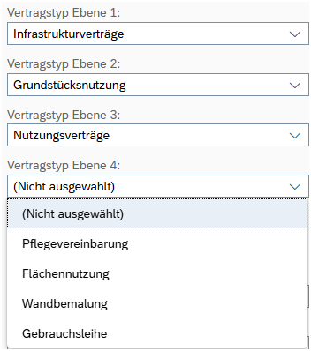
 |  | Bauten Dritter | Kleinbauten
 |  |  | Anker

